밸런스 팩터
밸런스 팩터
게임 「넌 착해!」의 플레이 경험 조절 요소. 핵심 연결은 ① 문서 전체 미들 3시간 53분 35초·대표 진엔딩 3시간 40분, ② 선의 수치·자아마모도·도시 인연, ③ 사람 1명→나쁜 부분 총합 1개→몬스터 1개·인간 껍데기 1개 원칙, ④ 초기 변이체만 보라 단세포형이고 일반 이상은 인간 서사·행동 잔재를 외형과 패턴으로 변환, ⑤ 비보스 서사는 선택형 잔류 기억으로 공개, ⑥ 유인 파동은 늦은 밤~이른 새벽 선의 0 인간만 유인, ⑦ 균열 태생체는 내부 생태계의 자연 생물이며 수호체와 일반 전투를 하지 않음, ⑧ 최종 분기는 진실 공개/은폐와 도시 인연 100% 여부로 진엔딩·희생·공존 엔딩을 결정함.

진행·콘텐츠 | 서사·상태 | 전투 | 가이드·편의 | 크기: 핵심(대) · 반복 조정(중) · 장면 조정(소)

예상
소요 시간
이동
속도
맵
크기
플레이
흥미도
플레이
난이도
체크포인트
간격

목표
표시
사운드
경고
카메라
시야

콘텐츠
진행 관문
보스
패턴
전투
숙련도
적
배치

힌트
강도

공격
예고

콘텐츠
밀도
퍼즐
단계
인연
시스템
자아
마모도

상호작용
범위

무기
피해

선택지
영향도
연출
길이

스킬
해금
방어구
방어
NPC
밀도

실패
패널티
제한
시간
대화
길이

큰 원은 플레이 전반에 미치는 영향이 큰 핵심 팩터이며, 작은 원은 장면·미션 단위에서 조정하는 세부 팩터임

아이템
이름 | 타입 | 참고 이미지 | 사용 권한 | 획득 방식 | 획득 조건 |  |  | 거래 제한 | 사용 조건 | 공격 수치 | 공격 보정 |  | 방어 수치 | 방어 보정 |  | 기타 수치 | 세트 이름 | 효과 | 내용 |  |  | 수치 | 최소 공격력 | 최대 공격력 | 아이템 속성
관리국 지급 권총 | 무기 |  | 선의관리국 요원 | 퀘스트 | 118번 | 관리국 표준 대응 장비 8종·응급품 2종을 수령하고 상태 UI 확인하기 | 획득 시 귀속 | 119번 이후 | 균열 대응 원거리 전투에서 사용 | 20.00 | 원거리 공격 보정 +5 | 0.00 |  |  | 관리국 표준 대응 세트 | 2세트: 장비 교체 시간 -10% 5세트: 균열 오염 저항 +10 8세트: 자아 마모 누적량 -15% | 물리·관통 | 100.00 | 18.00 | 22.00 | 안정
기본 보호 조끼 | 상의 | 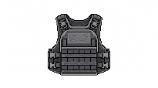 | 선의관리국 요원 | 퀘스트 | 118번 | 관리국 표준 대응 장비 8종·응급품 2종을 수령하고 상태 UI 확인하기 | 획득 시 귀속 | 130번 사용·131번 손상·188번 완전 파손 | 0.00 |  | 30.00 | 충격 저항 +8 |  | 관리국 표준 대응 세트 |  | 충격 저항 | 100.00 | 0.00 | 0.00 | 공명
관리국 방진 고글 | 얼굴 |  | 선의관리국 요원 | 퀘스트 | 118번 | 관리국 표준 대응 장비 8종·응급품 2종을 수령하고 상태 UI 확인하기 | 획득 시 귀속 | 128번 공명 흔적 추적·192번 먼지 보호 안경으로 교체 | 0.00 |  | 4.00 | 분진·시야 방해 저항 +10 | 균열 감지 범위 +2m | 관리국 표준 대응 세트 |  | 균열 감지 패시브 | +2m | 0.00 | 0.00
관리국 대응 장갑 | 손 |  | 선의관리국 요원 | 퀘스트 | 118번 | 관리국 표준 대응 장비 8종·응급품 2종을 수령하고 상태 UI 확인하기 | 획득 시 귀속 | 123번 잔해 제거·153번 공명 보호 장갑으로 교체 | 3.00 | 근접 공격 보정 +2 | 5.00 | 접촉 피해 감소 +5% | 상호작용 속도 +5% | 관리국 표준 대응 세트 |  | 접촉 안정 패시브 | 피해 -5% | 2.00 | 4.00 | 안정
관리국 전술화 | 신발 | 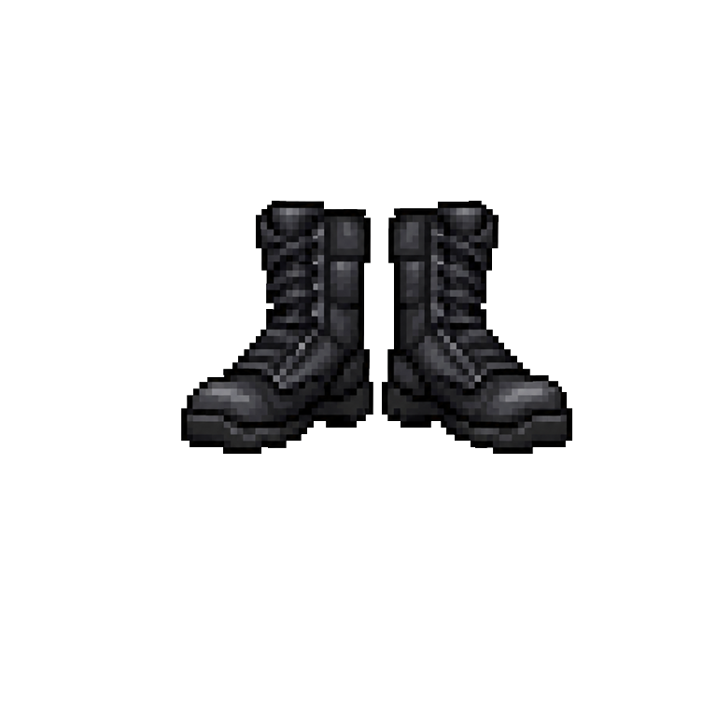 | 선의관리국 요원 | 퀘스트 | 118번 | 관리국 표준 대응 장비 8종·응급품 2종을 수령하고 상태 UI 확인하기 | 획득 시 귀속 | 119·126번 회피 훈련·196번 고밀도 충격 흡수 장화로 교체 | 0.00 |  | 6.00 | 넘어짐 저항 +10% | 회피 이동 거리 +5% | 관리국 표준 대응 세트 |  | 기동 보정 | +5% | 0.00 | 0.00 | 안정
관리국 방진 마스크 | 얼굴 |  | 선의관리국 요원 | 퀘스트 | 118번 | 관리국 표준 대응 장비 8종·응급품 2종을 수령하고 상태 UI 확인하기 | 획득 시 귀속 | 128번 필터 교체 후 공명 흔적 추적·192번 균열 보호 마스크로 교체 | 0.00 |  | 3.00 | 균열 오염 저항 +8 | 자아 마모 저항 +3% | 관리국 표준 대응 세트 |  | 오염 저항 | 108.00 | 0.00 | 0.00
관리국 무전 이어피스 | 액세서리 |   | 선의관리국 요원 | 퀘스트 | 118번 | 관리국 표준 대응 장비 8종·응급품 2종을 수령하고 상태 UI 확인하기 | 획득 시 귀속 | 125번 공격 예고 판독에 사용 | 0.00 |  | 0.00 |  | 공격 예고 판독 시간 +0.3초 | 관리국 표준 대응 세트 |  | 전술 정보 패시브 | +0.3초 | 0.00 | 0.00
관리국 상태 측정기 | 액세서리 | 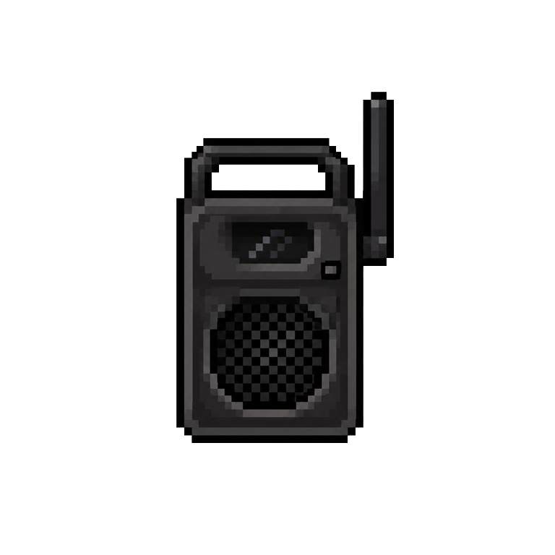 | 선의관리국 요원 | 퀘스트 | 118번 | 관리국 표준 대응 장비 8종·응급품 2종을 수령하고 상태 UI 확인하기 | 획득 시 귀속 | 131번 장비 손상 확인·임무 종료 시 자동 동기화 | 0.00 |  | 0.00 |  | 장비 내구도·자아 마모도 표시 | 관리국 표준 대응 세트 |  | 상태 확인 패시브 | UI 표시 | 0.00 | 0.00
보랏빛 철봉 | 무기 |  | 일반인 / 모든 선의 등급자 | 콘텐츠 | 129번 | 차한해에게만 보이는 보랏빛 아우라가 흐르는 철봉 회수 |  | 130번 내꺼 챙겨 제압 후 132번 소멸 | 80.00 | 근접 강공격 보정 +10 | 0.00 |  | 경직 유발 +12% |  |  | 충격 | 115.00 | 72.00 | 88.00 | 공명
깨진 경찰 방패 | 보조 장비 |  | 일반인 / 모든 선의 등급자 | 콘텐츠 | 134번 | 구조한 경찰에게 깨진 경찰 방패와 휴대용 섬광 신호기 받기 |  | 146번 닫힌 문지기 보스전·166번 파손 | 0.00 |  | 20.00 | 전방 피해 감소 +12% | 전방 방어 해금 |  |  | 물리 저항 | 112.00 | 0.00 | 0.00 | 차단
차단기 막대 | 무기 |  | 일반인 / 모든 선의 등급자 | 콘텐츠 | 140번 | 차한해에게만 보이는 보랏빛 공명의 차단기 막대 회수 |  | 141번 유인·142번 여기도 내 집 제압 | 90.00 | 근접 공격 보정 +12 | 0.00 |  | 환경 유인 효과 +10% |  |  | 전기·충격 | 120.00 | 81.00 | 99.00 | 차단
나무판 보호대 | 팔 방어구 |  | 일반인 / 모든 선의 등급자 | 제작 | 145번 | 대피소 시민과 나무판 보호대 제작 |  | 146~148번 닫힌 문지기 보스전 사용 후 파손 | 0.00 |  | 10.00 | 근접 피해 감소 +5% | 임시 장비 제작 |  |  | 물리 저항 | 105.00 | 0.00 | 0.00 | 차단
소방용 진압 도끼 | 무기 | 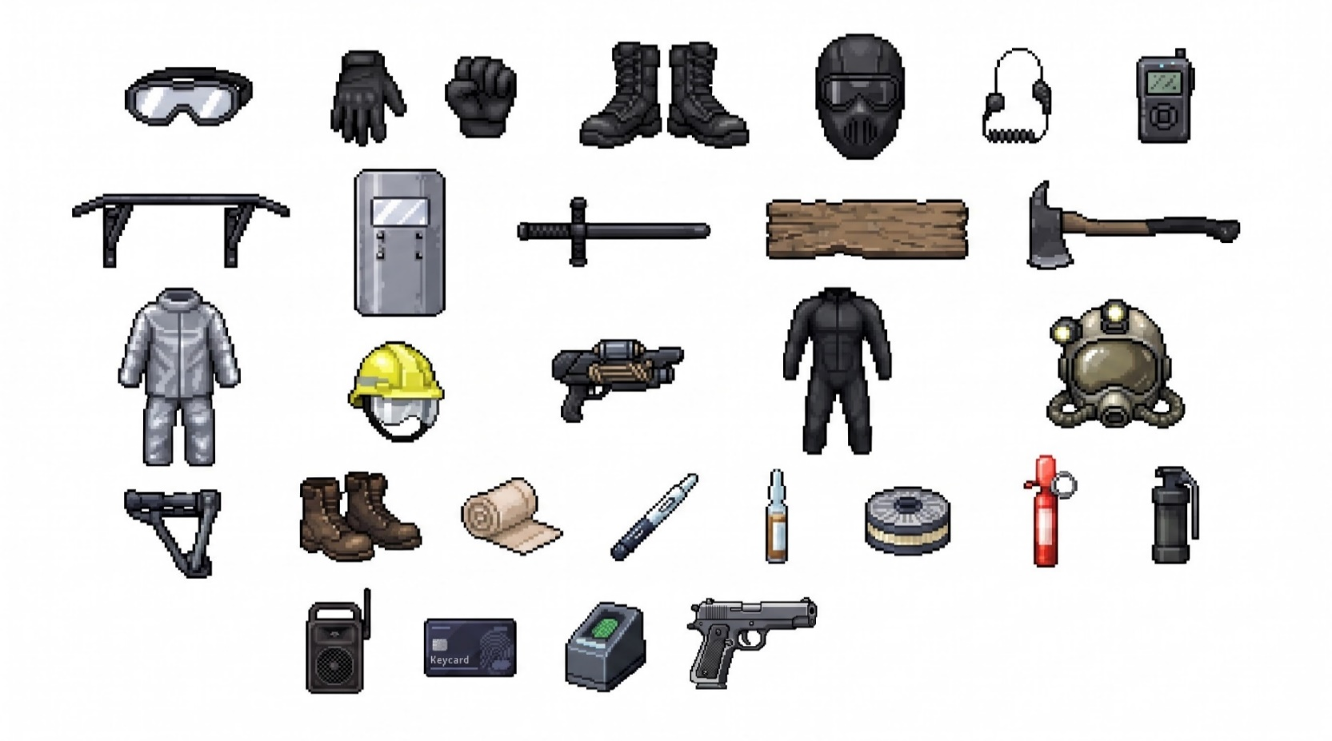 | 고등급자 / 선의관리국 요원 | 콘텐츠 | 185번 | 회사로 우회하며 소방 보급 상자에서 확보 | 획득 시 귀속 | 188번 붕괴 잔해 3개 파괴 후 반납 | 75.00 | 구조물 공격 보정 +30 | 0.00 |  | 구조 행동 속도 +15% | 재난 구조 세트 | 2세트: 구조 행동 속도 +10% 4세트: 화염·연기 피해 -15% | 화염 대응 | 115.00 | 68.00 | 82.00
소방 방열복 | 상의 |  | 고등급자 / 선의관리국 요원 | 퀘스트 | 187번 | 부상당한 소방관 구조 후 임시 대여 | 획득 시 귀속 | 188번 고열·낙하물 구간 통과 후 반납 | 0.00 |  | 22.00 | 화염 피해 감소 +20% | 이동 속도 -5% | 재난 구조 세트 |  | 화염 저항 | 120.00 | 0.00 | 0.00
구조대 안전모 | 머리 |  | 일반인 / 모든 선의 등급자 | 콘텐츠 | 185번 | 회사로 우회하며 소방 보급 상자에서 확보 |  | 186~188번 낙하물 피해 대응 후 반납 | 0.00 |  | 8.00 | 낙하물 피해 감소 +15% | 기절 시간 -10% | 재난 구조 세트 |  | 낙하 충격 저항 | 115.00 | 0.00 | 0.00
구조용 로프 발사기 | 보조 장비 |  | 고등급자 / 선의관리국 요원 | 퀘스트 | 185번 | 회사로 우회하며 소방 보급 상자에서 확보 | 획득 시 귀속 | 186번 1회·188번 1회 사용 후 2회분 소진 | 12.00 | 원거리 경직 보정 +5 | 0.00 |  | 구조 이동 경로 해금 | 재난 구조 세트 |  | 이동 보조 패시브 | 2회 | 10.00 | 14.00
오염 차단 전신복 | 상의 |  | 고등급자 | 퀘스트 | 196번 | 관리국 현장 보급함에서 수령·장착 | 획득 시 귀속 | 213~217번 폐교 오염 조사·270번 최종 장비로 교체 | 0.00 |  | 35.00 | 균열 오염 저항 +20 | 자아 마모 누적량 -8% | 심층 균열 탐사 세트 | 2세트: 균열 감지 범위 +3m 4세트: 자아 마모 누적량 -12% | 균열 저항 | 120.00 | 0.00 | 0.00 | 차단
심층 균열 탐사 헬멧 | 머리 |  | 고등급자 | 퀘스트 | 196번 | 관리국 현장 보급함에서 수령·장착 | 획득 시 귀속 | 213·217번 흔적·퍼즐 단서 탐지 | 0.00 |  | 12.00 | 정신 피해 저항 +10 | 균열 감지 범위 +4m | 심층 균열 탐사 세트 |  | 균열 감지 패시브 | +4m | 0.00 | 0.00
선의 안정 장치 | 액세서리 |  | 차한해 전용 | 업적 | 196번 | 시민 구조 누적 30회 달성 후 관리국 현장 보급함에서 추가 수령 | 획득 시 귀속 | 249번 친구 정체 확인 시 1회 자동 발동 | 0.00 |  | 0.00 |  | 자아마모 수치 유지·입력 흔들림 10초 완화 | 심층 균열 탐사 세트 |  | 입력 안정 | 10초 | 0.00 | 0.00
고밀도 충격 흡수 장화 | 신발 |  | 고등급자 | 퀘스트 | 196번 | 관리국 현장 보급함에서 수령·장착 | 획득 시 귀속 | 215번 밀치기 방어·251번 친구 접근·270번 강화 전투화로 교체 | 0.00 |  | 10.00 | 넘어짐·밀쳐짐 저항 +20% | 회피 후 경직 시간 -10% | 심층 균열 탐사 세트 |  | 기동 안정 | 120.00 | 0.00 | 0.00 | 안정
응급 압박 붕대 | 소모품 |  | 일반인 / 모든 선의 등급자 | 보급 | 144번 | 봉쇄 대피소 보급 상자에서 획득 |  | 146번 닫힌 문지기 보스전에서 1회 사용 | 0.00 |  | 0.00 |  | 체력 20% 회복 |  |  | 회복 | 20.00 | 0.00 | 0.00
관리국 응급 주사 | 소모품 |  | 선의관리국 요원 | 퀘스트 | 118번 | 관리국 표준 대응 장비와 함께 지급 | 획득 시 귀속 | 168번 부품 수집가 보스전에서 1회 사용 | 0.00 |  | 0.00 |  | 체력 35% 회복, 이동 속도 5초간 -10% |  |  | 회복 | 35.00 | 0.00 | 0.00
안정 앰플 | 소모품 |  | 고등급자 / 차한해 전용 | 퀘스트 | 192번 | 나대진에게 환경 장비와 함께 수령 | 획득 시 귀속 | 250번 공격 중지 생존 구간에서 1회 사용 | 0.00 |  | 0.00 |  | 자아마모 수치 유지·UI 간섭 8초 완화 |  |  | UI 안정 | 8초 | 0.00 | 0.00
소형 방진 필터 | 소모품 |  | 일반인 / 모든 선의 등급자 | 보급 | 121번 | 도심 잔해 구역 이동 중 관리국 보급 상자에서 획득 |  | 128번 관리국 방진 마스크에 1회 사용 | 0.00 |  | 0.00 |  | 마스크 내구도 30 회복 |  |  | 장비 회복 | 30.00 | 0.00 | 0.00
휴대용 섬광 신호기 | 소모품 |  | 일반인 / 모든 선의 등급자 | 콘텐츠 | 134번 | 구조한 경찰에게 깨진 방패와 함께 받기 |  | 141번 내 자리야 유인에 1회 사용 | 0.00 |  | 0.00 |  | 일반 괴물 주의 분산 4초 |  |  | 시야 교란 | 4.00 | 0.00 | 0.00
비살상 충격탄 | 탄약 |  | 선의관리국 요원 | 퀘스트 | 118번 | 관리국 표준 대응 장비와 함께 지급 | 획득 시 귀속 | 119번 사격 훈련·125번 비살상 제압에 사용 | 6.00 | 경직 피해 +20% | 0.00 |  | 처치 대신 제압 게이지 증가 |  |  | 비살상 충격 | 120.00 | 5.00 | 7.00 | 안정
고등급자 공명 증폭기 | 액세서리 |  | 고등급자 | 나대진 지급 | 153번 | [나대진] 75% 이상에서 장비 지원으로 수령 | 획득 시 귀속 | 159번 공명 탐지·160번 소개비 제압 | 15.00 | 균열 개체 대상 피해 +8% | 0.00 |  | 공명 피해 증가·UI 간섭 +3% |  |  | 공명 증폭 | 108.00 | 13.00 | 17.00 | 공명
연구실 최고 권한 키카드 | 접근 도구 |  | 연구실 최고 권한자 | 나대진 안내·현장 회수 | 265번 | [나대진] 85% 이상에서 암호 경로를 따라 연구시설 책임자 단말에서 회수 | 획득 시 귀속 | 266번 | 첫 번째 연구시설 보안문 해제 | 0.00 |  | 0.00 |  | 최고 보안 구역 접근 |  |  | 접근 권한 | 최고 | 0.00 | 0.00
보안 요원 생체 인증 모듈 | 접근 도구 |  | 차한해 | 몬스터 제압·회수 | 265번 | 우리 쓸 것도 없어 제압 후 노출된 생체 인증 모듈 회수 | 획득 시 귀속 | 266번 | 두 번째 연구시설 생체 인식문 1회 해제 | 0.00 |  | 0.00 |  | 보안 구역 접근 |  |  | 생체 인증 | 1회 | 0.00 | 0.00
충격 보호대 | 보조 장비 |  | 차한해 | 나대진 지급 | 153번 | 충격 보호대·공명 보호 장갑·공명 증폭기 수령 | 획득 시 귀속 | 164~168번 부품 수집가 보스전에서 사용 | 0.00 |  | 20.00 | 피격 경직 감소 |  |  |  | 충격 보호 | 20.00 | 0.00 | 0.00 | 공명
공명 보호 장갑 | 손 |  | 차한해 | 나대진 지급 | 153번 | 충격 보호대·공명 보호 장갑·공명 증폭기 수령 | 획득 시 귀속 | 159~168번 공명 무기·증폭기 사용 부담 완화 | 0.00 |  | 15.00 | 공명 반동 감소 |  |  |  | 공명 보호 | 15.00 | 0.00 | 0.00 | 공명

전광판 쇠막대 | 무기 |  | 차한해 | 현장 획득 | 159번 | 차한해에게만 보이는 보랏빛 아우라와 공명 증폭기 반응이 겹치는 쇠막대 회수 |  | 160번 소개비 제압 | 100.00 | 다수 정렬 타격 | 0.00 |  |  |  |  | 충격 | 100.00 | 90.00 | 110.00 | 공명
군용 방탄판 | 상의 |  | 차한해 | 군인 지원 | 169번 | 구조된 군인에게 지원받기 | 획득 시 귀속 | 178~181번 최초의 영웅 보스전·181번 균열 | 0.00 |  | 35.00 | 강한 공격 방어 |  |  |  | 물리 저항 | 35.00 | 0.00 | 0.00 | 안정
화염 보호복 | 상의 |  | 차한해 | 소방관 지원 | 187번 | 도시 인연 50% 이상에서 부상당한 소방관 구조 보상으로 획득 | 획득 시 귀속 | 188번 회사 화재 구조·손상 후 +10 유지 | 0.00 |  | 20.00 | 화염 피해 대응 |  |  |  | 화염 저항 | 20.00 | 0.00 | 0.00
먼지 보호 안경 | 얼굴 |  | 차한해 | 나대진 지급 | 192번 | 폐교 환경 장비 수령 | 획득 시 귀속 | 213~217번 폐교 분진·시야 방해 구간 | 0.00 |  | 10.00 | 분진 시야 확보 |  |  |  | 분진 저항 | 10.00 | 0.00 | 0.00
균열 보호 마스크 | 얼굴 |  | 차한해 | 나대진 지급 | 192번 | 폐교 환경 장비 수령 | 획득 시 귀속 | 213~217번 폐교 균열 오염 구간 | 0.00 |  | 15.00 | 균열 오염 차단 |  |  |  | 균열 저항 | 15.00 | 0.00 | 0.00 | 차단
철판 보호대 | 보조 장비 |  | 차한해 | 정비공 지원 | 194번 | 구조받은 정비공에게 획득 | 획득 시 귀속 | 246~251번 변혜서전·251번 파손 | 0.00 |  | 25.00 | 충격 보호 |  |  |  | 물리 저항 | 25.00 | 0.00 | 0.00 | 공명
사랑의 매 | 무기 |  | 차한해 | 현장 획득 | 237번 | 변혜서의 기억과 공명해 차한해에게만 보랏빛으로 보이는 사랑의 매 회수 |  | 238번 시험·246번 변혜서 외피 파괴 | 140.00 | 공명 외피 파괴 | 0.00 |  |  |  |  | 공명 | 140.00 | 126.00 | 154.00 | 공명
매트 보호대 | 보조 장비 |  | 차한해 | 현장 제작 | 242번 | 체육관 매트로 제작 | 획득 시 귀속 | 246~251번 변혜서전·251번 파손 | 0.00 |  | 15.00 | 충격 완화 |  |  |  | 물리 저항 | 15.00 | 0.00 | 0.00 | 공명
보랏빛 농구공 | 무기 |  | 차한해 | 현장 획득 | 243번 | 변혜서의 기억과 공명해 차한해에게만 보랏빛으로 보이는 농구공 회수 |  | 244번 투척 훈련·247~248번 기억 개입 패턴 차단 | 120.00 | 반사 투척 | 0.00 |  |  |  |  | 공명 | 120.00 | 108.00 | 132.00 | 공명
공명 보호 외투 | 상의 |  | 차한해 | 나대진 지급 | 270번 | 최종 균열 장비 수령 | 획득 시 귀속 | 276~288번 균열 내부·최종 보스전 | 0.00 |  | 30.00 | 공명 부담 감소 |  |  |  | 공명 보호 | 30.00 | 0.00 | 0.00 | 안정
강화 전투화 | 신발 |  | 차한해 | 나대진 지급 | 270번 | 최종 균열 장비 수령 | 획득 시 귀속 | 276·280번 반전·공간 도약 통로와 최종 보스전 | 0.00 |  | 20.00 | 밀쳐짐·미끄러짐 저항 |  |  |  | 기동 안정 | 20.00 | 0.00 | 0.00 | 안정

속성 대차대조표
1. 속성 정의 및 적용 대상
속성 | 핵심 성질 |  |  | 공격 속성 적용 |  | 방어 속성 적용 |  | 대표 표현
안정 | 형태와 에너지의 상태를 고정하고 과도한 진동을 억제하는 파장 |  |  | 공명 주기 고정, 흔들림 억제, 변이체의 움직임 안정화 |  | 공명·진동 피해 완화, 밀려남과 흔들림을 억제하는 방호 상태 |  | 청색 고정선, 입자가 한 지점으로 모이는 연출
공명 | 파동을 반복·중첩하여 내부 진동과 에너지 증폭을 일으키는 파장 |  |  | 반복 타격과 파동 중첩, 차단 한계 초과, 균열 확대 |  | 외부 파장을 되울리거나 분산하여 충격을 흘려보내는 상태 |  | 보라색 파문, 동심원과 진동 잔상
차단 | 에너지·파장·오염의 전달 경로와 연결을 끊는 파장 |  |  | 능력 연결 절단, 침식 확산 중단, 유지 에너지 공급 방해 |  | 외부 에너지 유입과 상태이상 전이를 막는 방호 상태 |  | 짙은 회색 단절선, 벽 형태의 끊김 연출
침식 | 조직과 구조의 결합을 약화하고 형태를 점진적으로 붕괴시키는 파장 |  |  | 고정 구조 붕괴, 방어 상태 약화, 균열 부위 확대 |  | 공격 에너지를 분해·흡수하며 일부 피해를 약화하는 상태 |  | 자홍색 번짐, 표면이 부식되듯 퍼지는 연출

안정
2. 속성 대차대조표 및 피해 계산 검증
피해 매개 상수표 K |  |  |  |  | 상성 순환
공격자＼방어자 | 안정 | 공명 | 차단 | 침식 |  |  | 안정 → 공명 → 차단 → 침식 → 안정은 ×1.7의 강한 우위 관계이며, 반대 방향은 ×0.3의 강한 열위 관계로 적용함.
공명
침식
안정 | 1 | 1.7 | 0.8 | 0.3
공명 | 0.3 | 1 | 1.7 | 1.2
차단
차단 | 1.2 | 0.3 | 1 | 1.7
침식 | 1.7 | 0.8 | 0.3 | 1

3. 수치 근거표
공격 속성 | 방어 속성 | 관계 유형 |  | 매개 상수 | 수치 적용 근거 |  | 전투 표현
안정 | 안정 | 동일 |  | 1 | 동일한 파장끼리는 서로 우위가 없으므로 기존 피해식에 영향을 주지 않음. |  | 기본 피해 수치와 기본 속성 이펙트 적용
안정 | 공명 | 강한 우위 |  | 1.7 | 안정 파장이 진동 주기를 고정하여 공명의 반복·증폭 작용을 직접 억제함. |  | 파동이 멈추고 약점 적중 이펙트 강조
안정 | 차단 | 약한 열위 |  | 0.8 | 차단 상태가 안정 파장의 전달 경로를 일부 끊어 고정 효과가 충분히 도달하지 못함. |  | 안정선이 끊기며 피해 표시를 약하게 표현
안정 | 침식 | 강한 열위 |  | 0.3 | 이미 침식된 구조는 고정할 원형과 기준이 약해 안정화 효과가 크게 감소함. |  | 고정선이 번짐에 흡수되는 연출
공명 | 안정 | 강한 열위 |  | 0.3 | 안정된 구조가 진동의 확산과 파동 중첩을 막아 공명 증폭이 발생하기 어려움. |  | 파문이 짧게 사라지는 연출
공명 | 공명 | 동일 |  | 1 | 동일한 파장끼리는 서로 우위가 없으므로 기존 피해식에 영향을 주지 않음. |  | 기본 피해 수치와 기본 속성 이펙트 적용
공명 | 차단 | 강한 우위 |  | 1.7 | 반복되는 공명 파동이 차단 상태의 처리 한계를 넘어 과부하를 발생시킴. |  | 차단벽에 균열이 번지고 파동이 관통하는 연출
공명 | 침식 | 약한 우위 |  | 1.2 | 침식으로 약해진 구조의 미세 균열을 진동이 확대하여 붕괴를 촉진함. |  | 침식 부위가 파동에 따라 넓어지는 연출
차단 | 안정 | 약한 우위 |  | 1.2 | 안정 상태를 유지하는 에너지 공급과 연결을 끊어 구조의 유지력을 약화함. |  | 고정선 일부가 끊기며 약점 이펙트 표시
차단 | 공명 | 강한 열위 |  | 0.3 | 공명은 파동이 누적된 뒤에도 영향이 남아 단일 연결 차단만으로 완전히 제거하기 어려움. |  | 차단선 너머로 파문이 이어지는 연출
차단 | 차단 | 동일 |  | 1 | 동일한 파장끼리는 서로 우위가 없으므로 기존 피해식에 영향을 주지 않음. |  | 기본 피해 수치와 기본 속성 이펙트 적용
차단 | 침식 | 강한 우위 |  | 1.7 | 침식 에너지의 접촉·전이·확산 경로를 끊어 핵심 작용을 직접 무력화함. |  | 번짐이 절단되고 약점 적중 이펙트 강조
침식 | 안정 | 강한 우위 |  | 1.7 | 고정된 구조의 결합을 점진적으로 붕괴시켜 안정 상태 자체를 해체함. |  | 고정 구조가 부식되며 무너지는 연출
침식 | 공명 | 약한 열위 |  | 0.8 | 지속적인 진동 때문에 침식 에너지가 한 지점에 축적되지 못하고 일부 분산됨. |  | 번짐이 진동에 밀려 퍼지는 연출
침식 | 차단 | 강한 열위 |  | 0.3 | 차단 상태가 침식의 접촉과 확산을 막아 오염이 축적되지 못함. |  | 침식 입자가 차단벽 앞에서 소멸하는 연출
침식 | 침식 | 동일 |  | 1 | 동일한 파장끼리는 서로 우위가 없으므로 기존 피해식에 영향을 주지 않음. |  | 기본 피해 수치와 기본 속성 이펙트 적용

몬스터
검증 항목 | 값 |  | 값 |  | 작성 기준
전체 콘텐츠 수 | 306 |  | 306 |  | [최신 몬스터 작성 기준] 1) 초기 변이체만 전신을 보라색 계열의 단순 단세포·세포막·점액 실루엣으로 구성함. 2) 일반·강화 변이체와 무리 선도체는 곤충·동물 단계 진화 컨셉을 폐기하고 각 인간의 반복된 이기심·범죄·방관·자기합리화가 형태와 행동으로 남도록 설계함. 3) 사람 1명 → 나쁜 부분의 총합 1개 → 외부 몬스터 1개. 인간 본체는 균열 내부에 껍데기로 남고 몬스터는 인간 본인 자체가 아님. 4) 강화·선도체의 강함은 죄의 크기가 아니라 부정적 행동 패턴의 안정성·복합성에서 발생함. 5) 비보스급은 결정적 사건을 필수로 두지 않으며 장기간 반복된 삶의 방식으로 선의 0에 도달할 수 있음. 6) 비보스급 서사는 선택형 '잔류 기억'으로 공개함. 초기·일반 1단계, 강화·무리 선도체 2~3단계 권장. 7) 잔류 기억은 일반인에게 보이지 않는 옅은 보랏빛으로 차한해에게만 보이며, 차한해는 무기와 마찬가지로 균열 흔적과 공명해 기억을 확인함. 8) 보라색은 초기 변이체에서 주색, 이후에는 균열핵·균열 자국·잔류 에너지에 제한적으로 사용함.
몬스터 배치 콘텐츠 수 | 306 |  | 43
몬스터 미배치 콘텐츠 수 | 0 |  | 263
콘텐츠 누락 개수 | 306 |  | 306
몬스터 이름 | 콘텐츠 제시 순서 |  | 몬스터 이름 | 몬스터 이미지 | 몬스터 타입 | 몬스터 속성 | 생명력 | 공격력 | 공격력 합산 STATUS | 공격력 보정 | 최종 공격력 | 방어력 | 방어력 합산 STATUS | 방어력 보정 | 최종 방어력 | 스킬1 | 발동률1 | 스킬2 | 발동률2 | 스킬3 | 발동률3 | 스킬4 | 발동률4 | 비고
 | 1
 | 2
 | 3
 | 4
 | 5
 | 6
 | 7
 | 8
 | 9
 | 10
 | 11
 | 12
 | 13
 | 14
 | 15
 | 16
 | 17
 | 18
 | 19
 | 20
 | 21
 | 22
 | 23
 | 24
 | 25
 | 26
 | 27
 | 28
 | 29
 | 30
 | 31
 | 32
 | 33
 | 34
 | 35
 | 36
 | 37
 | 38
 | 39
 | 40
 | 41
 | 42
 | 43
 | 44
 | 45
 | 46
 | 47
 | 48
 | 49
 | 50
 | 51
 | 52
 | 53
 | 54
 | 55
 | 56
 | 57
 | 58
 | 59
 | 60
 | 61
 | 62
 | 63
 | 64
 | 65
 | 66
 | 67
 | 68
 | 69
 | 70
 | 71
 | 72
 | 73
나부터 | 74 | 조건부 선공 | 나부터 |  | 초기 변이체 | 침식 | 30 | 4 | 근접 본능 | 1 | 5 | 0 | 불완전한 외피 | 0 | 0 | 앞질러 | 70 | 밀어내기 | 30 |  | 0 |  | 0 | 인간 시절 늘 자기 편의를 먼저 챙김. 엘리베이터 문 닫기·넘어진 사람 외면 등 사소한 이기심을 반복하며 자연스럽게 선의 0에 도달. 초기 대량 유입기에 형성된 단순 보라 단세포형. 잔류 기억 1개.
 | 75
 | 76
 | 77
나 먼저 | 78 | 조건부 선공 | 나 먼저 |  | 초기 변이체 | 안정 | 60 | 7 | 기습 반응 | 1 | 8 | 2 | 웅크린 자세 | 1 | 3 | 끼어들기 | 55 | 먼저 간다 | 45 |  | 0 |  | 0 | 줄과 순서를 반복해서 무시하고 늘 자신이 먼저 들어가던 사람의 나쁜 부분. 특별한 마지막 사건보다 '나 먼저'가 삶의 습관이 되어 선의 0에 도달. 초기 단세포형. 잔류 기억 1개.
 | 79
 | 80
 | 81
 | 82
1등 나와 | 83 | 선공 | 1등 나와 |  | 초기 변이체 | 침식 | 45 | 5 | 체중 충격 | 1 | 6 | 1 | 두꺼운 등 외피 | 1 | 2 | 끌어내려 | 55 | 순위 뒤집기 | 45 |  | 0 |  | 0 | 전교 2등으로 1등을 끌어내리기 위해 노트 훼손·거짓 정보·방해를 반복. 경쟁 상대의 실패를 자신의 기회로만 보며 선의 0에 도달. 잔류 기억 1개.
놀잇감 | 84 | 비선공 | 놀잇감 |  | 초기 변이체 | 공명 | 35 | 4 | 공포 음파 | 1 | 5 | 0 | 얇은 외피 | 0 | 0 | 웃음거리 | 60 | 더 보여줘 | 40 |  | 0 |  | 0 | 온라인에서 타인의 외모·실수·고통을 조롱거리로 소비하고 피해자의 호소까지 유흥거리로 퍼뜨림. 반복된 조롱으로 선의가 소진. 잔류 기억 1개.
내 창고 | 85 | 비선공 | 내 창고 |  | 초기 변이체 | 공명 | 55 | 6 | 당황한 반격 | 1 | 7 | 2 | 굳은 외피 | 0 | 2 | 쌓아두기 | 60 | 떠넘기기 | 40 |  | 0 |  | 0 | 담배꽁초·쓰레기·대형 폐기물을 공용 공간에 버리고 치우는 부담을 남에게 넘김. 공공장소를 '내 창고'처럼 쓰며 선의 0에 도달. 잔류 기억 1개.
 | 86
 | 87
 | 88
 | 89
 | 90
 | 91
 | 92
 | 93
 | 94
 | 95
 | 96
여깄었네 | 97 | 선공 | 여깄었네 |  | 일반 변이체 | 공명 | 80 | 10 | 추격 가속 | 2 | 12 | 4 | 긴장된 근육 | 1 | 5 | 발견 | 45 | 추적 고정 | 35 | 거리 무시 | 20 |  | 0 | 상대의 거부와 공포를 무시하고 연락·추적·집 앞 대기를 반복한 스토커의 나쁜 부분. 목표를 찾고 따라붙는 행동이 괴물의 핵심 행동으로 남음. 잔류 기억 1개.
잠깐인데 | 98 | 선공 | 잠깐인데 |  | 일반 변이체 | 안정 | 110 | 12 | 길목 압박 | 2 | 14 | 6 | 넓은 체형 | 2 | 8 | 잠깐 점거 | 50 | 통로 봉쇄 | 30 | 버티기 | 20 |  | 0 | 횡단보도·소방 통로·보도 등에 상습 불법주차하며 '잠깐인데'라고 합리화. 타인의 통행과 안전보다 자신의 편의를 우선. 잔류 기억 1개.
 | 99
잘 속네 | 100 | 선공 | 잘 속네 |  | 강화 변이체 | 침식 | 190 | 20 | 다중 팔 타격 | 4 | 24 | 9 | 겹친 외피 | 3 | 12 | 공포 유도 | 35 | 거짓 권위 | 30 | 입금 압박 | 25 | 다음 대상 | 10 | 오랜 기간 보이스피싱을 하며 대상의 나이·사정·공포를 돈으로만 봄. 범죄를 일상 업무처럼 반복하며 죄책감 없이 선의 0에 도달. 강화 변이체. 잔류 기억 2~3개.
 | 101
 | 102
받아내 | 103 | 선공 | 받아내 |  | 무리 선도체 | 공명 | 270 | 22 | 무리 공명 | 5 | 27 | 11 | 부하 엄호 | 4 | 15 | 받아내 | 30 | 둘러싸 | 30 | 끝까지 압박 | 25 | 회수 지시 | 15 | 불법 사채 추심 현장 책임자. 부하들에게 채무자와 가족의 직장·학교·집까지 찾아가 압박하도록 지시하고 폭력·협박을 돈 회수 수단으로만 봄. 무리 선도체. 잔류 기억 2~3개.
 | 104
 | 105
 | 106
 | 107
 | 108
 | 109
 | 110
 | 111
 | 112
 | 113
 | 114
 | 115
 | 116
 | 117
 | 118
 | 119
 | 120
 | 121
 | 122
 | 123
 | 124
내 몫 | 125 | 선공 | 내 몫 |  | 일반 변이체 | 공명 | 130 | 18 | 반복 충격 | 3 | 21 | 8 | 단단한 손뼈 | 2 | 10 | 내 몫 | 55 | 물자 감싸기 | 45 |  | 0 |  | 0 | 대피소 공동 생수를 여러 병 숨겨두고 아이·환자가 있어도 '내 몫'이라며 나누지 않음. 공동 생존 자원을 개인 소유로 여긴 이기심이 형상화. 잔류 기억 1개.
나부터 살아 | 126 | 선공 | 나부터 살아 |  | 일반 변이체 | 공명 | 115 | 20 | 후방 기습 | 4 | 24 | 7 | 유연한 골격 | 1 | 8 | 나부터 살아 | 45 | 희생 밀치기 | 35 | 도주 | 20 |  | 0 | 괴물에게 쫓기던 중 자신의 앞에서 달리던 임산부를 괴물 쪽으로 밀어 도망칠 시간을 벌음. 이후 선의 0인 자신을 강화 변이체가 지나치지만 이유는 모름. 잔류 기억 1개.
 | 127
 | 128
 | 129
내꺼 챙겨 | 130 | 선공 | 내꺼 챙겨 |  | 강화 변이체 | 차단 | 165 | 21 | 밀치기 충격 | 4 | 25 | 10 | 낮은 무게중심 | 3 | 13 | 내꺼 챙겨 | 35 | 창고 털기 | 30 | 독점 | 20 | 도망 준비 | 15 | 대피소 물자 관리 역할을 횡령 목적으로 자처. 들킨 뒤에도 뻔뻔하게 나오고 그날 밤 모두가 한 달 버틸 핵심 물자를 훔쳐 달아남. 강화 변이체. 잔류 기억 2~3개.
 | 131
 | 132
 | 133
 | 134
 | 135
 | 136
 | 137
 | 138
 | 139
 | 140
내 자리야 | 141 | 선공 | 내 자리야 |  | 강화 변이체 | 침식 | 320 | 30 | 구역 압박 | 6 | 36 | 17 | 응집 외피 | 5 | 22 | 내 자리야 | 35 | 자리 넓히기 | 30 | 양보 거부 | 20 | 버티기 | 15 | 가족이 없으면서 '어머니가 곧 온다'고 거짓말해 여러 사람 몫의 공간을 독점. 환자·아이에게도 자리를 양보하지 않음. 강화 변이체. 잔류 기억 2~3개.
여기도 내 집 | 142 | 선공 | 여기도 내 집 |  | 강화 변이체 | 침식 | 430 | 34 | 봉쇄 명령 | 7 | 41 | 20 | 진형 방어 | 6 | 26 | 여기도 내 집 | 35 | 통로 점유 | 30 | 잡동사니 투척 | 20 | 막아두기 | 15 | 비상구·공용 계단에 잡동사니와 쓰레기를 반복해 쌓음. 주민들이 포기한 뒤 괴물 습격 때 대피가 늦어져 피해가 커졌지만 본인은 선의 0이라 괴물이 지나침. 강화 변이체. 잔류 기억 2~3개.
 | 143
 | 144
 | 145
닫힌 문지기 | 146 | 선공 | 닫힌 문지기 |  | 구역 보스 | 침식 | 1800 | 45 | 봉쇄 외피 | 10 | 55 | 30 | 철판 외피 | 10 | 40 | 문 봉쇄 | 30 | 출구 차단 | 25 | 생존자 무시 | 20 | 잠금 핵 숨기기 | 25 | 대피소 문을 맡던 인간. 과거 구조 요청을 외면해 선의 0에 도달했고 유인 파동에 이끌려 나가면서 문을 열어둬 내부 시민까지 위험에 빠뜨림. 괴물로 나온 뒤에는 자신이 열어둔 바로 그 유일한 출구를 막음. 처치 후 메인 연출 공개.
 | 147
 | 148
 | 149
 | 150
 | 151
 | 152
 | 153
 | 154
 | 155
 | 156
 | 157
 | 158
 | 159
소개비 | 160 | 선공 | 소개비 |  | 일반 변이체 | 차단 | 210 | 27 | 밀착 압박 | 5 | 32 | 13 | 점착 외피 | 3 | 16 | 소개비 | 45 | 유인 | 30 | 연결 넘기기 | 25 |  | 0 | 불법 장기매매 조직의 모집책. 취약한 사람에게 임상시험·일자리처럼 속여 조직에 넘기고 대가를 받음. 피해 가족이 찾아와도 모른 척하며 소개 업무처럼 반복. 잔류 기억 1개.
상품가치 | 161 | 선공 | 상품가치 |  | 일반 변이체 | 차단 | 250 | 30 | 불규칙 타격 | 6 | 36 | 15 | 중첩 신체 | 4 | 19 | 상품가치 | 40 | 손상 회피 | 35 | 무감각 처리 | 25 |  | 0 | 불법 의료 시술 담당. 피해자의 고통·생명보다 거래 가능한 몸의 '상품가치'를 우선해 폭행조차 손상 여부로만 판단. 잔류 기억 1개.
 | 162
부품 수집가 | 163 | 선공 | 부품 수집가 |  | 구역 보스 | 차단 | 2800 | 56 | 융합 공명 | 12 | 68 | 35 | 다층 외피 | 11 | 46 | 적출 판단 | 25 | 부품 선별 | 25 | 대체 조립 | 25 | 값 매기기 | 25 | 불법 장기매매 조직 핵심 인물. 사람을 혈액형·적출 가능한 부위·가격으로 판단. 도주 피해자를 제압하다 공범이 중상을 입자 체포 위험 때문에 병원에 가지 않고 공범이 죽기 전부터 몸을 거래 자원으로 계산. 처치 후 메인 연출 공개.
위조 서류 | 164 | 선공 | 위조 서류 |  | 강화 변이체 | 차단 | 480 | 42 | 다중 신체 | 8 | 50 | 23 | 교체 외피 | 6 | 29 | 위조 승인 | 30 | 신원 말소 | 25 | 기록 덮기 | 25 | 서류 바꾸기 | 20 | 동의서·신분증·기록을 위조해 피해자의 신원을 바꾸고 실종자의 흔적을 서류에서 지움. 감정 없이 평범한 업무처럼 반복 처리. 강화 변이체. 잔류 기억 2~3개.
배송 건 | 165 | 선공 | 배송 건 |  | 강화 변이체 | 차단 | 720 | 48 | 흡수 강화 | 10 | 58 | 27 | 흡수 외피 | 8 | 35 | 배송 건 | 30 | 운반 고정 | 25 | 재포장 | 25 | 다음 배송 | 20 | 납치 대상과 적출 대상을 운반하던 운반책. 신음·저항에도 사람으로 대하지 않고 배송물처럼 처리하며 늘 하던 운송을 반복. 강화 변이체. 잔류 기억 2~3개.
 | 166
 | 167
 | 168
 | 169
 | 170
 | 171
 | 172
 | 173
 | 174
베스트 컷 | 175 | 선공 | 베스트 컷 |  | 일반 변이체 | 공명 | 220 | 24 | 갈채 파동 | 5 | 29 | 14 | 군중 속 은폐 | 4 | 18 | 베스트 컷 | 45 | 촬영 유지 | 30 | 위험 대기 | 25 |  | 0 | 고등급자 구조 현장을 따라다니며 영상을 만들던 촬영자. 자극적인 화면에 집착해 아이에게 괴물이 접근하는 것을 보고도 구조 요청보다 촬영을 우선하고 엄마가 울부짖으며 달려오는 장면까지 찍음. 잔류 기억 1개.
 | 176
행사 좋아 | 177 | 선공 | 행사 좋아 |  | 일반 변이체 | 공명 | 235 | 28 | 호명 압박 | 5 | 33 | 14 | 후방 위치 | 3 | 17 | 행사 좋아 | 35 | 알림 회수 | 30 | 출동 지연 | 20 | 후원 우선 | 15 | 고등급자 행사를 기획하며 출동 알림 기기를 수거. 인근 괴물 습격 보고를 받고도 후원 물자·뇌물·행사 이익 때문에 고등급자 출동을 막고 행사를 계속함. 잔류 기억 1개.
우리 오빠 최고 | 178 | 선공 | 우리 오빠 최고 |  | 강화 변이체 | 공명 | 510 | 44 | 집요한 추격 | 9 | 53 | 24 | 그림자 외피 | 6 | 30 | 우리 오빠 최고 | 25 | 집단 공격 | 30 | 악플 몰이 | 25 | 신상 추적 | 20 | 고등급자 팬 커뮤니티 운영자. 구조 지연과 피해를 비판한 유가족·피해자를 집단 공격하고 신상 공격을 유도. '우리 오빠'를 지킨다는 명분으로 타인의 고통을 지움. 강화 변이체. 잔류 기억 2~3개.
미담 전문 | 179 | 선공 | 미담 전문 |  | 강화 변이체 | 공명 | 540 | 39 | 숭배 공명 | 8 | 47 | 26 | 보호막 생성 | 8 | 34 | 미담 전문 | 30 | 제보 묵살 | 25 | 기사 덮기 | 25 | 영웅 포장 | 20 | 괴물 사태 이후 고등급자의 미담을 집중 보도해 영향력 있는 기자가 됨. 피해자들이 비리·출동 거부·구조 방치를 제보해도 자신이 만든 영웅 서사를 지키기 위해 묵살. 강화 변이체. 잔류 기억 2~3개.
역시 돈이지 | 180 | 선공 | 역시 돈이지 |  | 강화 변이체 | 공명 | 760 | 50 | 집단 갈채 | 11 | 61 | 29 | 부하 보호막 | 9 | 38 | 역시 돈이지 | 30 | 후원금 전용 | 25 | 지원 삭감 | 25 | 접대 우선 | 20 | 재난 피해자와 구조 인력을 위해 모인 후원금을 행사·접대·개인적 이익으로 돌리고 치료가 필요한 구조 인력 지원을 줄임. 선의가 모인 돈을 결국 돈 그 자체로만 봄. 강화 변이체. 잔류 기억 2~3개.
최초의 영웅 | 181 | 선공 | 최초의 영웅 |  | 챕터 보스 | 공명 | 4300 | 66 | 대중의 갈채 | 15 | 81 | 41 | 갈채 보호막 | 14 | 55 | 영웅 대우 | 20 | 출동 알림 OFF | 30 | 특혜 유지 | 25 | 어쩌라고 | 25 | 괴물 출현 첫날 맨손으로 노인을 구하고 최초로 괴물을 쓰러뜨린 실제 영웅. 선의 836의 고등급자로 특혜를 받지만 반복된 전투 공포와 안락함에 익숙해져 출동을 피함. 어느 날 HQ 전체 출동 알림을 꺼 대규모 피해가 발생하고 차한해만 출동했지만 '어쩌라고'라는 무관심에 도달. 처치 후 메인 연출 공개.
 | 182
 | 183
 | 184
 | 185
 | 186
 | 187
 | 188
 | 189
 | 190
 | 191
 | 192
 | 193
 | 194
 | 195
 | 196
 | 197
 | 198
 | 199
 | 200
 | 201
 | 202
 | 203
 | 204
 | 205
 | 206
 | 207
 | 208
 | 209
 | 210
 | 211
 | 212
 | 213
별일 아니잖니 | 214 | 조건부 선공 | 별일 아니잖니 |  | 기억 형상체 | 침식 | 330 | 38 | 좁은 복도 압박 | 7 | 45 | 19 | 굳은 교복 외피 | 5 | 24 | 별일 아니잖니 | 45 | 대수롭지 않게 | 35 | 모른 척 | 20 |  | 0 | 변혜서의 기억 형상체. 교사가 학교폭력을 알면서도 '별일 아니잖니'라며 사소한 학생 갈등으로 축소하고 사실상 가해자를 보호한 기억.
엮이지 말자 | 215 | 선공 | 엮이지 말자 |  | 기억 형상체 | 공명 | 650 | 54 | 기습 충격 | 11 | 65 | 29 | 사각지대 은폐 | 7 | 36 | 엮이지 말자 | 40 | 한 칸 멀리 | 35 | 관계 끊기 | 25 |  | 0 | 변혜서의 기억 형상체. 또래 학생들이 자신도 표적이 될까 두려워 '엮이지 말자'며 혜서와 거리를 두고 관계를 끊은 기억.
 | 216
 | 217
 | 218
 | 219
 | 220
 | 221
조롱 | 222 | 선공 | 조롱 |  | 기억 형상체 | 침식 | 690 | 52 | 조롱 파동 | 10 | 62 | 28 | 환영 분산 | 9 | 37 | 조롱 | 35 | 수업 중 비웃기 | 30 | 웃음 반복 | 20 | 교사 방관 | 15 | 변혜서의 기억 형상체. 수업 시간에도 왕따 주동자들이 혜서를 공개적으로 비웃고 놀렸고 교사는 알면서도 방치. 칠판과 수업 공간에 '조롱'으로 남은 기억.
 | 223
 | 224
 | 225
 | 226
 | 227
 | 228
 | 229
나만 아니면 돼 | 230 | 조건부 선공 | 나만 아니면 돼 |  | 기억 형상체 | 침식 | 760 | 55 | 집단 압박 | 11 | 66 | 33 | 군집 방어 | 10 | 43 | 나만 아니면 돼 | 30 | 시선 돌리기 | 30 | 침묵 | 25 | 자리 피하기 | 15 | 변혜서의 기억 형상체. 현장을 본 학생들이 '나만 아니면 돼'라고 안도하며 침묵한 방관의 기억.
 | 231
 | 232
 | 233
 | 234
 | 235
거짓 소문 | 236 | 선공 | 거짓 소문 |  | 기억 형상체 | 공명 | 980 | 62 | 소문 확산 | 13 | 75 | 34 | 부하 분산 엄호 | 10 | 44 | 거짓 소문 | 30 | 말 옮기기 | 25 | 사실처럼 만들기 | 25 | 다음 교실 | 20 | 변혜서의 기억 형상체. 혜서가 몸을 판다·돈을 훔친다는 거짓말이 재미있는 이야기처럼 퍼지고 반복되며 사실처럼 굳어진 소문의 기억.
 | 237
 | 238
외톨이 | 239 | 선공 | 외톨이 |  | 기억 형상체 | 차단 | 1120 | 66 | 포위 압박 | 14 | 80 | 36 | 원형 진형 | 11 | 47 | 외톨이 | 30 | 자리 비우기 | 25 | 한 명 제외 | 25 | 집단 고립 | 20 | 변혜서의 기억 형상체. 모둠·식사·이동·단체 활동에서 늘 마지막 한 명으로 남겨진 혜서의 고립감 자체가 형상화.
내가 뭘 잘못했지 | 240 | 조건부 선공 | 내가 뭘 잘못했지 |  | 기억 형상체·구역 보스 | 차단 | 3600 | 74 | 기억 침식 | 16 | 90 | 45 | 환영 외피 | 13 | 58 | 내가 뭘 잘못했지? | 25 | 기억 되감기 | 25 | 자기 탓 | 25 | 오답 덮기 | 25 | 변혜서가 반복해서 '내가 뭘 잘못했지?'라고 자신의 행동에서 학교폭력의 원인을 찾던 자기비난 기억의 집합체. 플레이어는 증거로 왜곡을 해체함.
 | 241
 | 242
 | 243
 | 244
변혜서 | 245 | 선공 | 변혜서 |  | 챕터 보스 | 차단 | 6200 | 84 | 폭력의 기억 | 18 | 102 | 54 | 괴물 외피 | 16 | 70 | 왜 이제 왔어? | 25 | 기억 폭주 | 25 | 별 펜던트 | 20 | 때리지 마 | 30 | 변혜서. 어린 시절 차한해를 지켜주던 선한 친구였으나 장기간 학교폭력·고립·소문·방관을 겪으며 타인을 믿지 않고 자기만 생각하는 사람으로 변해감. 길에서 차한해를 보고 열등감에 지나친 뒤 모퉁이에서 부딪혀 넘어진 노인을 돕지 않고 짜증내며 지나간 일이 마지막 점이 되어 선의 0에 도달. 강함은 마지막 행동이 아니라 누적 트라우마와 균열 공명에서 발생.
 | 246
 | 247
 | 248
 | 249
 | 250
 | 251
 | 252
 | 253
 | 254
 | 255
 | 256
 | 257
 | 258
 | 259
 | 260
 | 261
 | 262
 | 263
 | 264
우리 쓸 것도 없어 | 265 | 선공 | 우리 쓸 것도 없어 |  | 강화 변이체 | 침식 | 1280 | 79 | 생체 감시 | 15 | 94 | 44 | 보안 외피 | 11 | 55 | 우리 쓸 것도 없어 | 30 | 의료품 잠금 | 25 | 지원 거절 | 25 | 비축 | 20 | 재난 대피소의 의료 물자 관리 책임자. 다른 대피소에서 응급수술 환자를 살리기 위해 의료품을 요청했지만 실제 여유가 있었음에도 '우리 쓸 것도 없어'라며 거절. 미래의 자기 몫을 남의 생명보다 우선. 강화 변이체. 잔류 기억 2~3개.
 | 266
 | 267
 | 268
 | 269
 | 270
 | 271
 | 272
 | 273
조회수 각 | 274 | 선공 | 조회수 각 |  | 강화 변이체 | 공명 | 920 | 68 | 집중 비난 | 14 | 82 | 38 | 군중 뒤 은폐 | 10 | 48 | 조회수 각 | 30 | 카메라 고정 | 30 | 위험 노출 | 25 | 방송 유지 | 15 | 악질 유튜버 '클릭헌터'. 구조·피해·유가족까지 자극적인 콘텐츠로 소비하고 위험 장소 공개 방송으로 피해를 키움. 조회수와 유명세를 위해 스스로 균열에 들어가며 이후 등장한 몬스터가 인간-잔재 관계를 밝히는 핵심 증거가 됨. 잔류 기억 2~3개.
남 탓 | 275 | 선공 | 남 탓 |  | 강화 변이체 | 공명 | 980 | 72 | 책임 전가 | 15 | 87 | 40 | 피해 이전 | 12 | 52 | 남 탓 | 30 | 책임 전가 | 25 | 기록 조작 | 25 | 수취인 변경 | 20 | 원래부터 사소한 실수까지 늘 남 탓하던 사람. 괴물 사태 뒤 물류 책임을 맡아 큰 사고가 나자 기록을 조작하고 부하에게 책임을 전가. '남 탓'이 삶의 방식으로 굳어진 강화 변이체. 잔류 기억 2~3개.
고등급자 먼저 | 276 | 선공 | 고등급자 먼저 |  | 강화 변이체 | 공명 | 1080 | 74 | 복종 압박 | 16 | 90 | 42 | 권위 외피 | 12 | 54 | 고등급자 먼저 | 30 | 정문 차단 | 30 | 뒷문 개방 | 20 | 등급 확인 | 20 | 특혜 지구 출입을 관리하던 보안 인력. 괴물을 피해 온 일반 시민은 고등급자가 아니라는 이유로 외면하고 도망온 고등급자에게는 시민을 피해 뒷문을 열어줌. 생명보다 등급을 우선. 강화 변이체. 잔류 기억 2~3개.
내 물건이 먼저 | 277 | 선공 | 내 물건이 먼저 |  | 강화 변이체 | 공명 | 1160 | 78 | 구원 독촉 | 17 | 95 | 43 | 초조한 외피 | 11 | 54 | 내 물건이 먼저 | 35 | 구조 독촉 | 25 | 물건 회수 | 25 | 우선순위 왜곡 | 15 | 처음에는 구조 대상이었지만 구조를 반복해서 받으며 구조 인력의 위험과 희생을 당연한 서비스로 여김. 구조자가 다쳐도 자신의 잃어버린 물건부터 요구. 강화 변이체. 잔류 기억 2~3개.
 | 278
니가 가 | 279 | 선공 | 니가 가 |  | 무리 선도체 | 공명 | 1520 | 83 | 희생 선동 | 19 | 102 | 47 | 군중 엄호 | 14 | 61 | 니가 가 | 25 | 대타 지정 | 30 | 반복 출동 | 25 | 위험 전가 | 20 | 출동 배치 담당자. 돈 많은 고등급자에게 돈을 받고 출동 명단에서 빼주는 대신 그 룸메이트를 반복해서 위험한 현장에 보냄. 특정 한 사람에게 위험을 전가. 무리 선도체. 잔류 기억 2~3개.
한 명이면 돼 | 280 | 선공 | 한 명이면 돼 |  | 무리 선도체 | 공명 | 1800 | 88 | 집단 밀어내기 | 20 | 108 | 50 | 압박 진형 | 15 | 65 | 한 명이면 돼 | 25 | 희생 지목 | 30 | 집단 침묵 | 25 | 손녀 제압 | 20 | 피난 집단의 리더. 소음 장난감으로 괴물을 유인할 한 명의 희생이 필요하자 다리를 다친 할머니에게 희생을 강요. 울부짖는 손녀의 입을 막고 끌고 가며 주변은 '나만 아니면 돼'라는 마음으로 침묵. 최종 차한해 희생 논리를 예고.
 | 281
 | 282
균열 수호체 | 283 | 선공 | 균열 수호체 |  | 균열 태생체 | — |  |  |  |  |  |  |  |  |  |  | 0 |  | 0 |  | 0 |  | 0 | 균열 내부 자연 발생 수호 생물. 인간 잔재 몬스터가 아니며 차한해를 외부 이물질로 판단해 접촉 즉시 균열 밖으로 강제 배출. 일반 전투 대상이 아니며 잠입·회피 콘텐츠 장애물로만 사용.
둘이 된 하나 | 284 | 조건부 선공 | 둘이 된 하나 |  | 최종 보스 | 공명 | 8600 | 112 | 등급 강제 | 28 | 140 | 69 | 계량 장치 | 21 | 90 | 균열의 논리 | 25 | 밖은 틀렸어 | 25 | 둘 중 하나 | 25 | 마지막 시험 | 25 | 차한해와 같은 근원에서 만들어졌지만 균열 내부에서 살아온 짝 존재. 인간에게서 분리된 나쁜 부분을 주로 봐 외부 세계를 끝없이 악을 생산하는 곳으로 판단. 균열 확대가 더 깨끗한 세계를 만든다고 믿고 두 해결 방법을 제시하지만 집단 협력으로 모두를 살릴 가능성을 숨겨 인간의 선택을 시험.
 | 285
 | 286
 | 287
 | 288
 | 289
 | 290
 | 291
 | 292
 | 293
 | 294
 | 295
 | 296
 | 297
 | 298
 | 299
 | 300
 | 301
 | 302
 | 303
 | 304
 | 305
 | 306

시뮬레이터
전투 대상 | 나 먼저 |  |  |  | 콘텐츠 번호 | 78 | PC 최대 HP | 200 |  | PC 공격 간격 | 0.3 |  | MON 공격 간격 | 0.3 |  | 금색 테두리 = 문서 미정의 · 직접 조정 입력값

MONSTER · 적 개체 |  |  |  |  |  | BATTLE CORE |  |  |  |  |  |  | PLAYER · 차한해 / INVENTORY
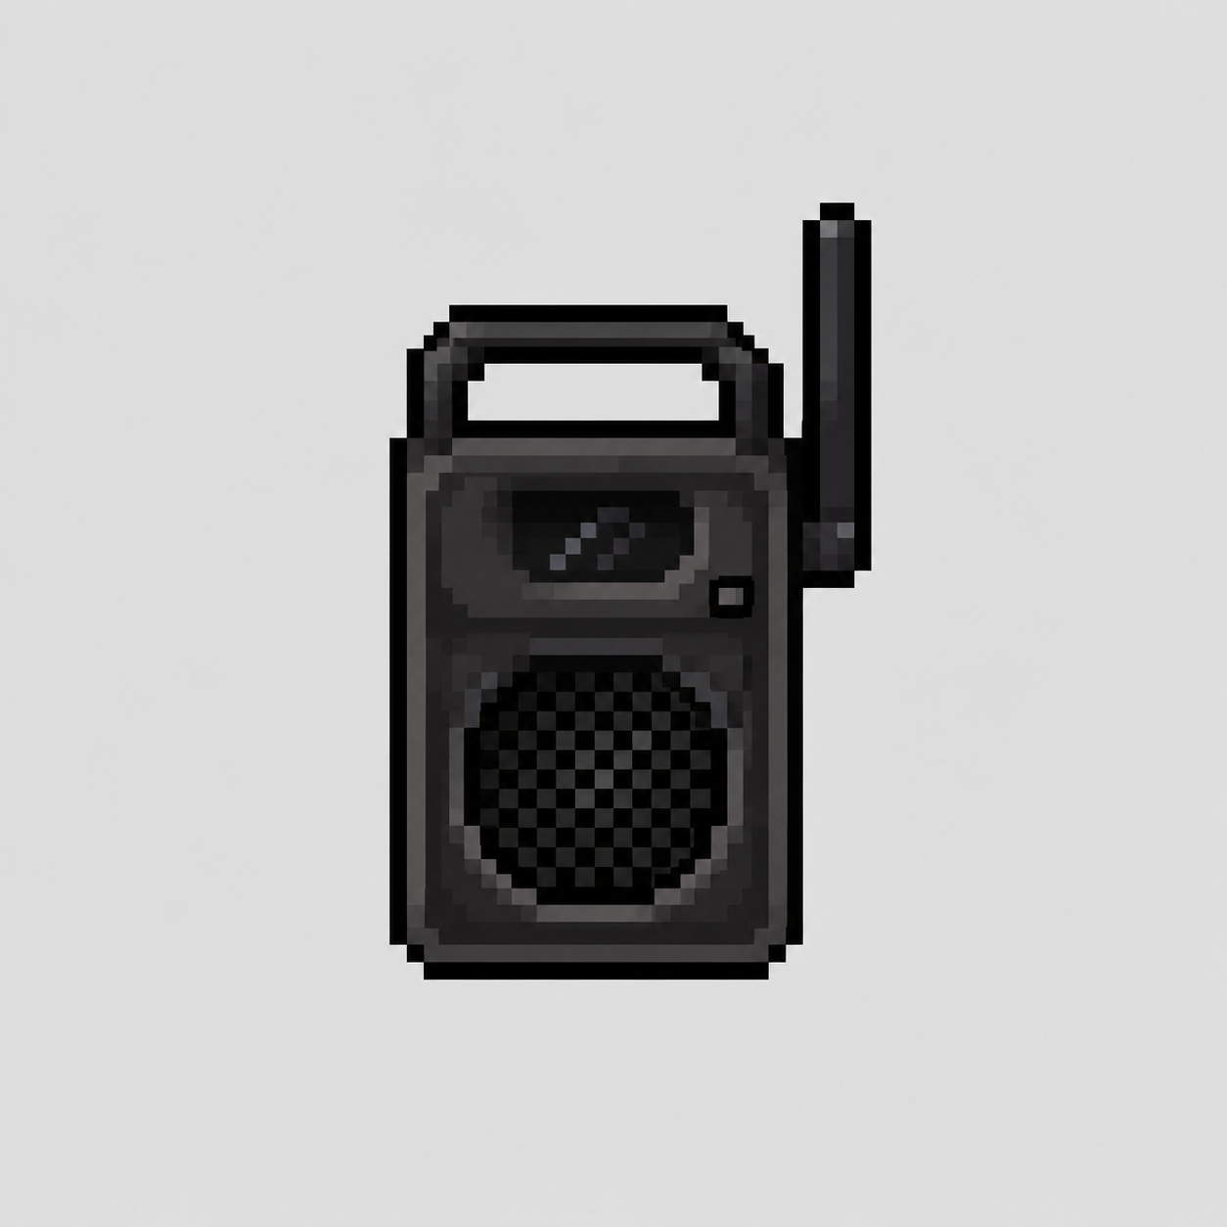 |  |  |  |  |  | VS |  |  |  |  |  |  | 0

 |  |  |  |  |  | 차한해 → 몬스터 |  |  | 몬스터 → 차한해
 |  |  |  |  |  | 공격 속성 | 공명 |  | 공격 속성 |  | 안정
 |  |  |  |  |  | 방어 속성 | 안정 |  | 방어 속성 |  | 공명
 |  |  |  |  |  | 상성 K |  |  | 상성 K
 |  |  |  |  |  | 공격력 | 93 |  | 공격력 |  | 8
 |  |  |  |  |  | 상대 방어력 | 60 |  | 상대 방어력 |  | 74
이름 |  | 나 먼저 |  |  |  | 1회 기본 공격 피해 | 10 |  | 1회 기본 공격 피해 |  | 1 |  | 이름 |  | 차한해
콘텐츠 |  | 78 |  |  |  | 몬스터 처치 필요 공격 | 6 |  | PC 사망 필요 공격 |  | 200 |  | 콘텐츠명 |  | 나 먼저와 정면으로 마주치기
타입 |  | 초기 변이체 |  |  |  | 공격 간격(초) |  |  | 공격 간격(초) |  |  |  | 전투 상태 |  | 전투 시스템 미개방
교전 |  | 조건부 선공 |  |  |  | TTK(초) |  |  | TTK(초) |  |  |  | 현재 스킬 |  | -
속성 |  | 안정 |  |  |  | 상성 판정 | 열세 |  | 상성 판정 |  | 우세
 |  |  |  |  |  |  |  | 1 |  |  |  | 1 | CURRENT LOADOUT · 셀 내용 삭제 = 미착용
COMBAT STATUS |  |  |  |  |  | BATTLE RESULT |  |  |  |  |  |  | 무기 |  |  |  | 방어구
생명력 |  | 60 |  |  |  | 차한해 승리 |  |  |  |  |  |  |  |  | 보랏빛 철봉 |  |  | 기본 보호 조끼
기본 공격력 |  | 7
공격 STATUS |  | 기습 반응
공격 보정 |  | 1 |  |  |  | 승패 = 기본 공격 기준 TTK 비교 · 공격 간격이 같으면 필요 공격 횟수 비교와 동일 |  |  |  |  |  |  | 손 |  |  |  | 머리·얼굴
최종 공격력 |  | 8 |  |  |  |  |  |  |  |  |  |  |  |  | 관리국 대응 장갑 |  |  | 관리국 방진 마스크
기본 방어력 |  | 2 |  |  |  | DAMAGE MODEL
방어 STATUS |  | 웅크린 자세 |  |  |  | 기본 공격 피해 = MAX(1, ROUND((공격력 - 상대 방어력) × 상성 K, 0))
방어 보정 |  | 1 |  |  |  |  |  |  |  |  |  |  | 신발 |  |  |  | 액세서리
생명력 |  | 60 |  |  |  | 처치 필요 횟수 = ROUNDUP(상대 HP ÷ 1회 피해, 0) / TTK = (필요 횟수 - 1) × 공격 간격 |  |  |  |  |  |  |  |  | 관리국 전술화 |  |  | 관리국 무전 이어피스
최종 생명력 |  | 63
MONSTER SKILL LOADOUT |  |  |  |  |  | VALIDATION CONSOLE · 같은 시트 셀 참조 검증
S1 |  | 끼어들기 |  |  | 55% | PC 최종 ATK | 93.00 |  | MON 최종 ATK |  | 8.00 |  | 보조 장비 |  |  |  | 소모품
S2 |  | 먼저 간다 |  |  | 45% | MON 최종 DEF | 60.00 |  | PC 최종 DEF |  | 74.00 |  |  |  | 깨진 경찰 방패 |  |  | 안정 앰플
S3 |  | - |  |  | - | MON HP | 60.00 |  | PC HP |  | 200.00
S4 |  | - |  |  | - | PC 1회 피해 | 10.00 |  | MON 1회 피해 |  | 1.00
대표 공격 스킬 상세 |  |  |  |  |  | PC 필요 타격 | 6.00 |  | MON 필요 타격 |  | 200.00
 |  | 스킬명 |  | 끼어들기 |  | PC TTK | 1.50 |  | MON TTK |  | 59.70 |  | PC STATUS · 선택 장비 자동 합산
 |  | 타입 |  | - |  | PC 공격 속성 | 공명 |  | MON 공격 속성 |  | 안정 |  | 기본 공격력 |  | 10
 |  | 상태이상 |  | - |  | PC K | 0.30 |  | MON K |  | 1.70 |  | 장비 공격 합 |  | 83
 |  | 피해 계수 |  | 0 |  | ※ 원본 시트 직접 참조는 좌/우 정보 패널에서만 수행 · 가운데 승패/피해/횟수/TTK는 이 시트 셀만 다시 참조 |  |  |  |  |  |  | 최종 공격력 |  | 93
설명 |  | - |  |  |  |  |  |  |  |  |  |  | 공격 속성 |  | 공명
 |  |  |  |  |  | ATTRIBUTE LOOP |  |  |  |  |  |  | 기본 방어력 |  | 10
 |  |  |  |  |  | 안정 → 공명 → 차단 → 침식 → 안정 강한 우위 ×1.7 · 강한 열위 ×0.3 · 나머지는 속성 대차대조표 K 적용 |  |  |  |  |  |  | 장비 방어 합 |  | 64
쿨타임(초) |  | 0 |  | 시전 | 0 |  |  |  |  |  |  |  | 최종 방어력 |  | 74
비고 |  | 줄과 순서를 반복해서 무시하고 늘 자신이 먼저 들어가던 사람의 나쁜 부분. 특별한 마지막 사건보다 '나 먼저'가 삶의 습관이 되어 선의 0에 도달. 초기 단세포형. 잔류 기억 1개. |  |  |  | PC 공격 속성 = 선택 무기 속성 / PC 방어 속성 = 선택 방어구 속성 / 몬스터 속성 = 몬스터 시트 자동 조회 |  |  |  |  |  |  | 방어 속성 |  | 공명
 |  |  |  |  |  |  |  |  |  |  |  |  | PLAYER CURRENT SKILL
 |  |  |  |  |  | A 상황 |  |  |  |  |  |  | 스킬명 |  | 탕!
 |  |  |  |  |  | 공격자 | 차한해 |  | 방어자 |  | 나 먼저 |  | 타입 |  | 액티브
 |  |  |  |  |  | 속성 추가 전 데미지 | 93 |  | 방어자의 생명력 |  | 63 |  | 상태이상 |  | 경직 0.20초
 |  | 1회 공격 시간 | 일반 공격 평균 | 0.3 |  | 속성 | 공명 |  | 속성 |  | 안정 |  | 피해 계수 |  | 1
 |  |  | 탕! | 10 |  | 공격자 우위 여부 | 열세 |  | 속성 공격력 |  | 27.9 |  | 스킬 아이콘 |  | -
 |  |  |  |  |  | 전투 중 생명력 | -20.7
 |  |  | 공격 횟수 | 3 |  | B 상황
 |  |  | 총 공격 시간 | 0.9 |  | 공격자 | 나 먼저 |  | 방어자 |  | 차한해
 |  |  |  |  |  | 속성 추가 전 데미지 | 8 |  | 방어자의 생명력 |  | 74
 |  |  |  |  |  | 속성 | 안정 |  | 속성 |  | 공명
 |  |  |  |  |  | 공격자 우위 여부 | 우세 |  | 속성 공격력 |  | 13.6
 |  |  |  |  |  | 전투 중 생명력 | 33.2
 |  |  |  |  |  | 승자
 |  |  |  |  |  | 차한해

